Магия
Список архимагов
Номер | Страна | Имя | Титул | Школа магии | Период активности | Возраст | Уровень заклинателя | Раса | Цвет мантии | Изображение
1 | Кочевник | Амелия Мизигард | Продажный архимаг | Зарджилан 17 / Абберация 2 / Домен знаний 1 | ~-30-47 | 35 | 20 | Человек | 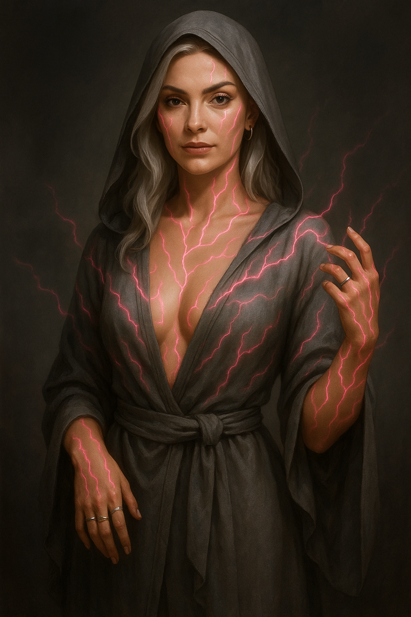 Серая |  |  | Мантии
2 | Куровия | Григор Старгас | Придворный маг | Велдоран | ~210–310 | 70 | 18 | Человек | Белая |  |  | Белая | Серая | Чёрная
3 | Куровия | Зархан | Повелитель пространства | Лазурная вершина | ~-50–360 | 60 | 20+ | Человек | Серая
4 | Кочевник | Герцог Корлид | Крыса и Пидорас | Зарджилан | ~-10–310 | 30 | 20 | Человек | Чёрная | - |  | 12 | 10 | 10
5 | Менег | Ульвен Гелис | Мастер зеркального мира | Алу-Дали | ~-20–360 | 40–350 | 17 | Горный дварф | Серая
6 | Менег | Вайрен Драссен | Ледяная цитадель | Искусство Тольтов | ~240–401 | 65 | 18 | Горный дварф | Белая
7 | Менег | Калийрон Ноктус | Убийца магов | Крепость теней | ~-200-460 | 25! | 20+ | Человек | Чёрная
8 | Халифат | Раашид аль-Карим | Безумный палач | Алу-Дали | ~0–360 | 45 | 17 | Человек | Чёрная
9 | Халифат | Сарбина аль-Захира | Пламя Рассвета | Велдоран | ~250–360 | 28! | 20 | Огненная генази | Серая
10 | Зомар | Жан-Батист Дюмон | Сказочник | Песец | 2–460 | 77! | 17 | Человек | Белая | 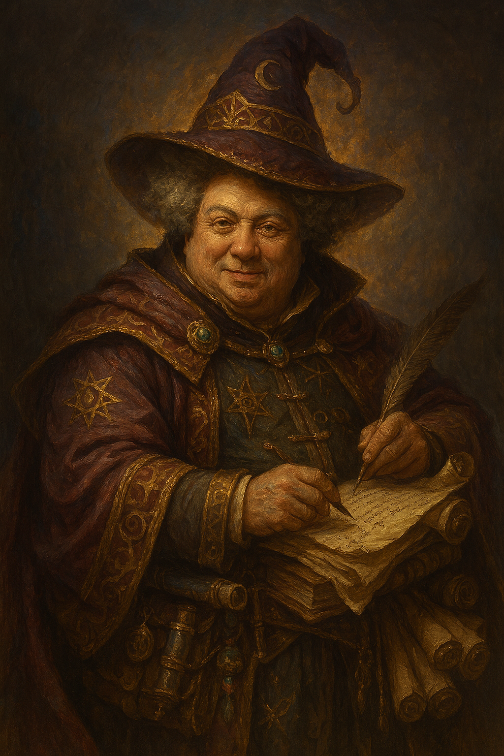
11 | Зомар | Виктор Бельмон | Голубой принц | Неал | 110–360 | 220 | 18 | Высший эльф | Серая
12 | Зомар | Селин д'Аркур | Королева пиратов | Швейшет | ~260–360 | 17! | 19 | Человек | Чёрная
13 | Азадран | Руадир Тенерис | Стальной алхимик | Швейшет | 0–360 | 30! | 20 | Человек | Чёрная
14 | Азадран | Каэл Варен | Бессмертный бастион | Швейшет (чародей) | ~260–360 | 50! | 17 | Человек | Чёрная
15 | Азадран | Астрид Талгарон | Ловушка дьявола | Лазурная вершина | ~300–404 | 25! | 17 | Человек | Серая
16 | Азадран | Свен | Огненная стрела | Швейшет | 262-460 | 60 | 18 | Человек | Белая
17 | Умелилуан | Фрей Фреон | Магистр магии | Универсал | ~-400–404 | 42! | 20++ | Человек | Мантия Фрея Фреона
18 | Умелилуан | Эймрих фон Сиптиэр | Левая рука Императора | Имперская магия Цугенгрима | ~280–360 | 35! | 18 | Человек | Белая
19 | Умелилуан | Эрмер фон Сиптиэр | Правая рука Императора | Имперская магия Цугенгрима | ~280–360 | 35! | 18 | Человек | Белая
20 | Умелилуан | Мираинтир | Драконий принц | Песнь клинка | 361+ | 160 | 20+ | Высший эльф | Серая
 | Умелилуан | Тай Юань | Правитель ящеров | Лазурная вершина | -272-361 | 44 | 17 | Юань-Ти | Чёрная
 | Умелилуан | Брунхильда | Чёрная вдова | Крепость теней | ~-60–460 | 26! | 20 | Дроу | Чёрная
 | Теократия | Азад Аль Дженам Аль Остад Аль Мирза Аль Ага Дарвиш Хаджи | Крепкий орешек | Неальская магия | ~-180+ | 65 | 20 | Человек | Серая
 | Юлтан-Гласт | Лиарис Фэн’Талаэль | Ангел во плоти | Зарджилан | ~70-460 | 550 | 17 | Высший эльф | Белая
 | Юлтан-Гласт | Энарис Вэн’Талаэль | Соблазнительная дьяволица | Зарджилан | ~70-460 | 550 | 17 | Высший эльф | Чёрная
 | Илдуин | Фаэлина Тен'Альдор | Цундере | Чародей (Отмеченный феями) | ~2200+ | 600 | 20+ | Нимфа | Серая
 | Илдуин | Эмилио Катуллио Висконти |  | Магия цугенгрима |  |  |  | Высший эльф | Белая
 | Голкранд | Мургдала Безглазая | Немёртвый маг | Колдун (Нежить) | ~-600+ | ??? | 20+ | Лич | Чёрная
 | Понтвания | Тит Флавий Руфин |  | Искусство Тольтов |  |  |  | Человек | Белая
 | Куровия | Рэйла Хайде | Парящая в пустоте | Маг Орон-Зайна | 360+ | 25 | 20+ | Человек
 | Кочевник | Наири из Телея | Мраморная завеса | Искусство Тольтов | ~300–360 | 19 | 17 | Человек | Серая
 | Нириан | Мануил Котокан | Мятный король | Алу-Дали | ~280-360 | 35 | 17 | Кошкомальчик(Манул) | Белая
 | Нириан | Мастер Сигвей | Вечный | Монах Четырёх Стихий | ~-2200+ | 45! | 20++ | Тортл | Белая
 | Корлид | Альфред Гейский | Голубой | Песец | ~320-380 | 150! | 20+ | Высший эльф | Белая

 | Слабость плетения |  |  |  |  |  |  |  | Калькулятор разрыва плетения
 | Когда в пределах трёх миль накладывается заклинание 5-го и выше уровня, то плетение истощается от такого. Для того, чтобы область превратилась в зону дикой магии необходимо 6 ячеек 9-го уровня. Для области мёртвой магии достаточно 12 ячеек 9-го уровня. Ячейки 5–8 уровня также представляют угрозу, но их необходимо существенно больше. В таблице ниже указан коефициент ячейки относительно 9-го уровня. Таким образом 24 ячейки 8-го уровня также способны создать область мёртвой магии |  |  |  |  |  |  |  | Ячейки | 5 | 6 | 7 | 8 | 9
 | Ячейки | Коэффициент |  |  |  |  |  |  | Количество |  |  | 24
 | 5-го уровня | 0.025 |  |  |  |  |  |  | Результат в девятых ячейках | 0 | 0 | 6 | 0 | 0
 | 6-го уровня | 0.125 |  |  |  |  |  |  | Итог | 6
 | 7-го уровня | 0.25
 | 8-го уровня | 0.5
 | 9-го уровня | 1
 | 10-го уровня | 12

